1
 |  |  | € | Total | 35 | 36 | 37 | 38 | 39 | 40 | 41 | 42 | 43 | 44 | 45 | 46
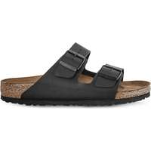 | 51791 | Birkenstock Arizona 791 | € 33.33 | 594 |  | 25 | 69 | 124 | 116 | 47 | 66 | 40 | 11 | 48 | 36 | 12
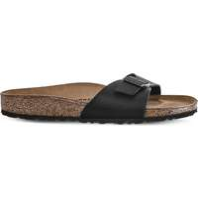 | 40793 | Birkenstock Madrid 793 | € 28.81 | 495 |  | 18 | 50 | 97 | 152 | 95 | 83
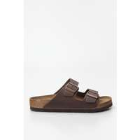 | 52531 | Birkenstock Arizona Tobacco Brown | € 40.48 | 487 |  | 25 | 58 | 104 | 102 | 66 | 56 | 25 |  | 37 | 12 | 2
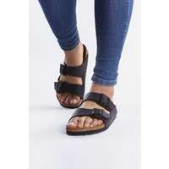 | 51793 | Birkenstock Arizona 51793 | € 33.33 | 442 |  | 15 | 48 | 72 | 59 | 36 | 39 | 54 | 52 | 38 | 19 | 10
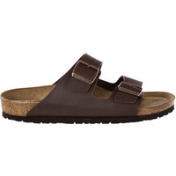 | 51701 | Birkenstock Arizona 701 | € 33.33 | 247 |  | 9 | 28 | 45 | 43 | 16 | 28 | 29 | 25 | 18 | 6
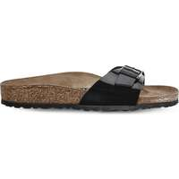 | 40303 | Birkenstock Madrid 303 | € 30.95 | 202 | 1 |  | 68 | 7 | 55 | 29 | 42
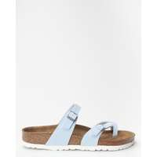 | 1016638 | Birkenstock MAYARI BF 638 BRUSHED SKY | € 35.44 | 100 | 2 | 10 | 19 | 30 | 24 | 10 | 3 | 2
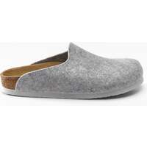 | 1016657 | Birkenstock AMSTERDAM BS 657 GREY | € 32.24 | 89 | 3 | 10 | 17 | 25 | 20 | 10 | 3 | 1
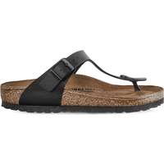 | 43691 | Birkenstock Gizeh 691 | € 35.00 | 46 |  | 6 | 9 | 5 | 7 | 10 | 3 | 1 | 2 | 3
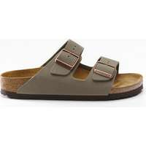 | 151213 | Birkenstock Arizona 51213 | € 37.14 | 36 |  | 1 | 4 | 5 | 7 | 4 | 7 | 3 | 1 | 4
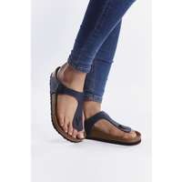 | 143621 | Birkenstock Gizeh 621 | € 34.76 | 32 |  | 2 | 6 | 6 | 8 | 7 | 3
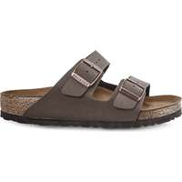 | 151181 | Birkenstock Arizona 181 | € 37.38 | 15 |  | 2 |  |  | 4 | 3 | 3 |  | 1 | 1 | 1
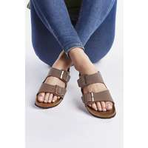 | 151183 | Birkenstock Arizona 51183 | € 37.14 | 12 |  | 3 |  |  | 3 |  | 1 | 1 | 1 | 2 | 1

